Заглушки
№ | Фотография | Артикул | Товар | Розничная цена EUR | Новая цена(скидка) | Скидка
1 | 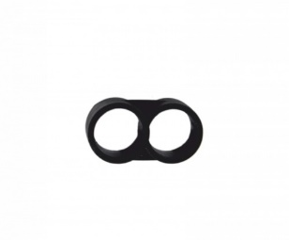 | 5050010 | Заглушка Poliext D16 | 0.1 | 0.1
2 | 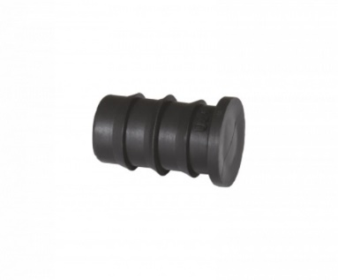 | 5040050 | Заглушка Poliext D16 | 0.19 | 0.19

Краны
№ | Фотография | Артикул | Товар | Розничная цена EUR | Новая цена(скидка) | Скидка
1 | 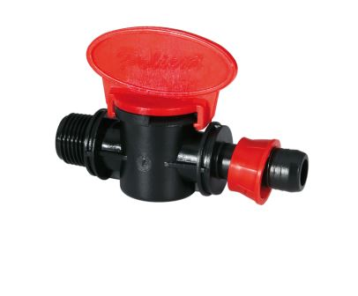 | 07080020 | Кран-штуцер Poliext с резинкой D16xН 3/4" | 1.59 | 1.59
2 |  | 07170080 | Миникран-штуцер Poliex D16x16 | 1.28 | 1.28
3 |  | 07120010 | Миникран-штуцер Poliex с резинкой D16 | 1.71 | 1.71
4 | 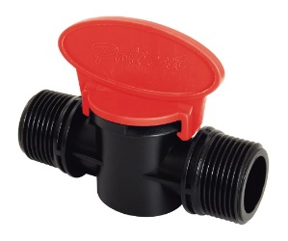 | 07050040 | Миникран Poliex с резьбой DН3/4"хН3/4" | 1.27 | 1.27
5 | 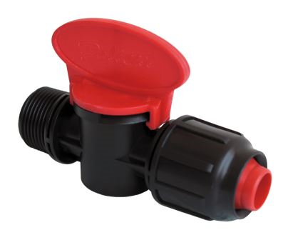 | 07030020 | Миникран Poliext D16xН3/4" | 2.05 | 2.05
6 |  | 07060010 | Миникран Poliext D16xН3/4" | 1.45 | 1.45
7 | 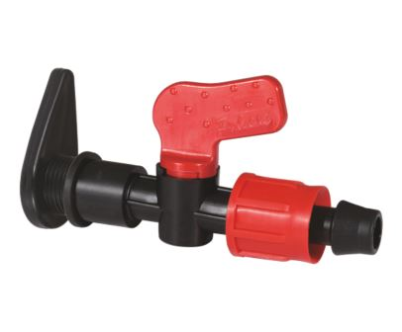 | 07430010 | Миникран Poliext D16x16 | 1.55 | 1.55
8 |  | 07060070 | Миникран Poliext D16xН1/2" | 1.34 | 1.34
9 | 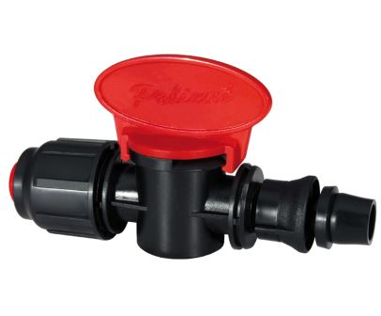 | 07090010 | Миникран Poliex со стартером D16 | 1.91 | 1.91
10 |  | 07440010 | Кран Poliext D17х17 | 1.70 | 1.7
11 |  | 07080010 | Миникран Poliex c резинкой D16xН1/2" | 1.71 | 1.71
12 |  | 07180160 | Миникран-штуцер Poliex D Н16x1/2" | 1.29 | 1.29
13 | 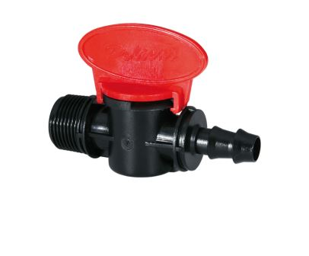 | 07180170 | Миникран-штуцер Poliex D16xН3/4" | 1.29 | 1.29
14 | 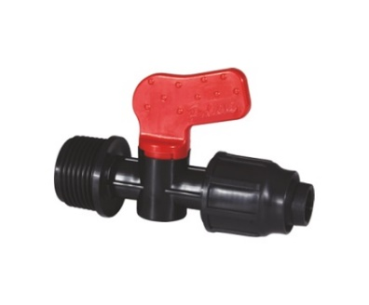 | 07330010 | Миникран Poliex цилиндрический с резинкой D Н1/2" | 1.20 | 1.2
15 | 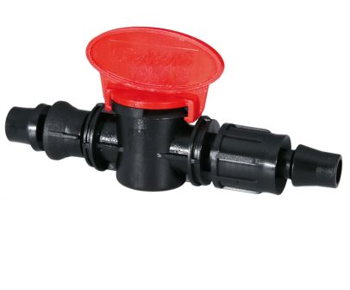 | 07100020 | Миникран Poliext c резинкой D17 | 1.71 | 1.71
16 | 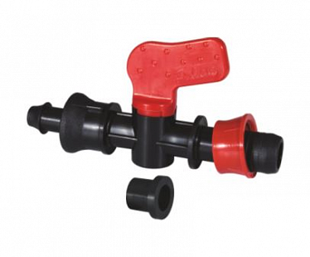 | 07340010 | Миникран Poliext D16 | 1.38 | 1.38
17 |  | 07330020 | Миникран Poliex цилиндрический с резинкой D Н3/4" | 1.20 | 1.2
18 |  | 07050050 | Миникран Poliex с резьбой D Н3/4"xН1/2" | 1.28 | 1.28
19 |  | 07410010 | Миникран Poliex цилиндрический для кап. ленты D16х17 | 1.13 | 1.13
20 |  | 07050060 | Миникран Poliex с резьбой D Н1/2"xН1/2" | 1.28 | 1.28
21 |  | 07110010 | Миникран Poliex D17х17 | 1.71 | 1.71
22 |  | 07150020 | Миникран Poliex D17xН3/4" | 1.38 | 1.38
23 |  | 07150010 | Миникран Poliex D17xН1/2" | 1.38 | 1.38

Муфта
№ | Фотография | Артикул | Товар | Розничная цена EUR | Новая цена(скидка) | Скидка
1 | 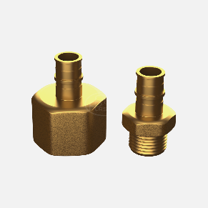 |  | Муфта Poliex D16х3/4" | 0.51 | 0.51

Соеденители
№ | Фотография | Артикул | Товар | Розничная цена EUR | Новая цена(скидка) | Скидка
1 | 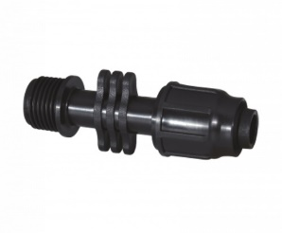 | 4530010 | Соединитель Poliex D16x16 | 0.64 | 0.64
2 |  | 4510020 | Соединитель Poliex D16x3/4 | 0.46 | 0.46
3 |  | 4510010 | Соединитель Poliex D16x1/2" | 0.46 | 0.46
4 |  | 4010060 | Соединитель Poliex D16x3/4" | 0.51 | 0.51

Стойкий
№ | Фотография | Артикул | Товар | Розничная цена EUR | Новая цена(скидка) | Скидка
1 | 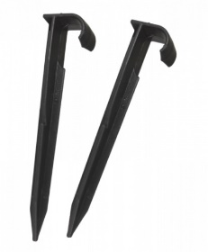 | 20010010 | Стойка Poliex на D16-20мм | 0.23 | 0.23

Стяжки
№ | Фотография | Артикул | Товар | Розничная цена EUR | Новая цена(скидка) | Скидка
1 | 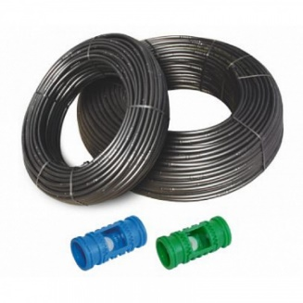 | 9390100 | Стяжка пластиковая Poliext для шланга | 0.05 | 0.05

Тройники
№ | Фотография | Артикул | Товар | Розничная цена USD | Новая цена(скидка) | Скидка
1 | 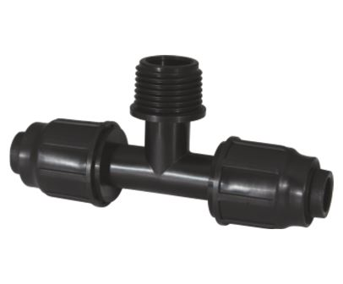 | 04590010 | Тройник Poliex с накидной гайкой D16х16х16 | 1.14 | 1.14
2 | 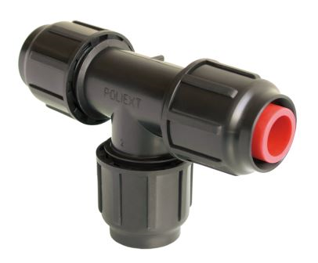 | 04090030 | Тройник Poliex D16х16х16 | 1.36 | 1.36
3 | 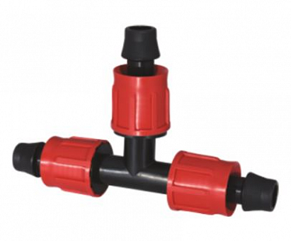 | 05380010 | Тройник Poliex D17x17x17 | 1.05 | 1.05
4 |  | 04100080 | Тройник Poliex D16х3/4"х16 | 1.14 | 1.14

Угол
№ | Фотография | Артикул | Товар | Розничная цена EUR | Новая цена(скидка) | Скидка
1 | 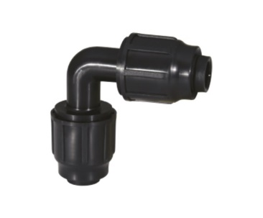 | 6130010 | Уголок Poliex D16xH1/2" | 0.36 | 0.36
1 |  | 5070020 | Уголок Poliex D16xH3/4" | 0.5 | 0.5
1 |  | 4570010 | Уголок Poliex D16х1/2" | 0.64 | 0.64
1 | 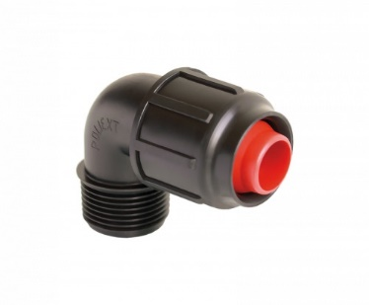 | 4560010 | Уголок Poliex D16x16 | 0.89 | 0.89

Фоггер
№ | Фотография | Артикул | Товар | Розничная цена EUR | Новая цена(скидка) | Скидка
1 | 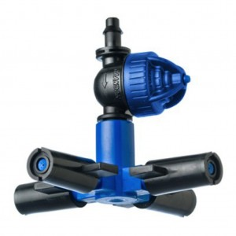 | 10160020 | Фоггер Poliext D4x6 | 16.38 | 16.38

Шланги
№ | Фотография | Артикул | Товар | Розничная цена EUR | Новая цена(скидка) | Скидка
1 |  | 9150056 | Шланг кап. полива Poliex компенсированный LIGHT POLIDRIP PC D16 мм/50 см шаг/ 2л/ч (300 м бухта) | 0.64 | 0.64
2 |  | 9150046 | Шланг кап. полива Poliex компенсированный LIGHT POLIDRIP PC D16 мм/33 см шаг/ 4л/ч (300 м бухта) | 0.79 | 0.79
3 |  | 9150036 | Шланг кап. полива Poliex компенсированный LIGHT POLIDRIP PC D16 мм/33 см шаг/ 2л/ч (300 м бухта) | 0.77 | 0.77
4 |  | 9150026 | Шланг кап. полива Poliex компенсированный LIGHT POLIDRIP PC D16 мм/25 см шаг/ 4л/ч (300 м бухта) | 0.97 | 0.97
5 |  | 9120046 | Шланг кап. полива Poliex компенсированный POLIDRIP PC D16 мм/33 см/ 4л/ч (300 м бухта) | 0.89 | 0.89
6 |  | 9120036 | Шланг кап. полива Poliex компенсированный POLIDRIP PC D16 мм/33 см шаг/ 2л/ч (300 м бухта) | 0.8 | 0.8
7 |  | 9100076 | Шланг кап. полива Poliex НЕ компенсированный POLIDRIP D16 мм/33 см шаг/ 4л/ч (300 м бухта) | 0.51 | 0.51

Штуцеры
№ | Фотография | Артикул | Товар | Розничная цена EUR | Новая цена(скидка) | Скидка
1 | 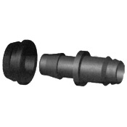 | 9130100 | Штуцер Poliex с резинкой D16 | 1.38 | 1.38

